Pràctica I
Informe pràctica I |  |  |  | Data: | 2025-05-20
Grup pràctiques: | 2.1. |  |  | Parella: | T18
Alumnes: | Sergio Castañeiras i Domènec Huerta

1. Descripció de la mostra
La mostra analitzada es tracta d'un envàs del medicament Gandisulfa solució oral d'un litre, amb codi de lot A/002 i caducitat al novembre de 2013. Fabricat a Esplugues de Llobregat per l'empresa Invesa. D'acord amb l'etiqueta, aquest conté 100 mg de Sulfatiazol, 50 mg de Sulfadiacina i 50 mg de Sulfamerazina.

L'equip utilitzat es tracta d'un cromatograf de líquids HPLC model LC-20AC de la marca Shimadzu. Està equipat amb una columna C18 apolar de 200x4.6 mm de la marca Kromasil (100-5C18), finalment, el sistema també té una columna compacta prèvia per evitar l'entrada al sistema sencer de partícules que poguessin encallar la columna. S'equipa la xeringa amb la qual s'introdueixen les mostres amb una precolumna per evitar encara més l'entrada de partícules al sistema, on es realitzen injeccions de 20µL. El cabal que circula per la columnaés d'1 mL/min de fase mòbil, encara que la pressió per controlar aquest cabal està limitada a un màxim de 300 bar per evitar danys en la columna. Finalment, la detecció es realitza amb un detector UV-vis a 254 nm, on s'hi troba un ampli pic d'absorbància de la cafeïna.
Tots els dissolvents prèviament desgassificats es troben conectats al sistema amb un sistema de tubs i bombes que permet la seva injecció fraccionada. Utilitzem com a fase mòbil diferents proporcions d'acetonitril i àcid acètic 1% en aigua.
2. Descripció de l'equip

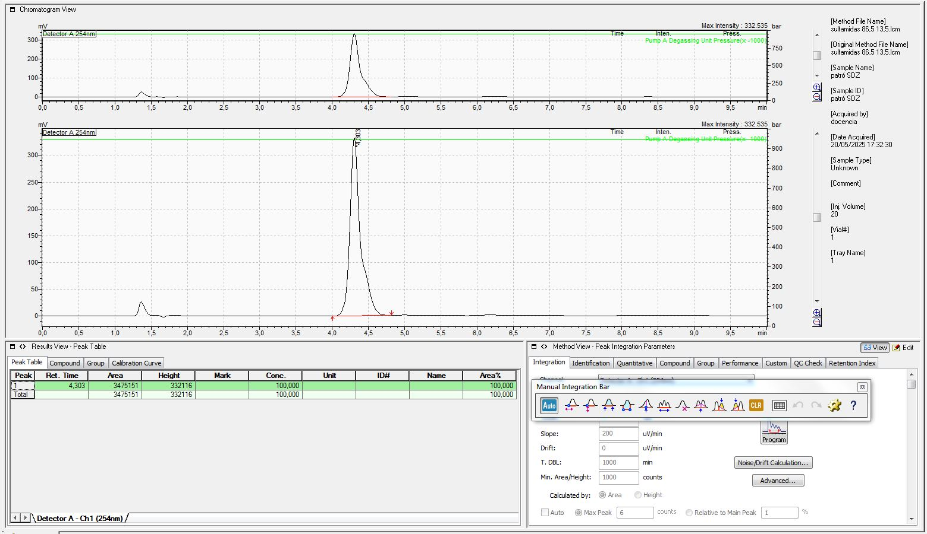
Primera proba amb
75/25 (aquosa/orgànica).
No hi ha bona separació entre el primer i el segon pic.
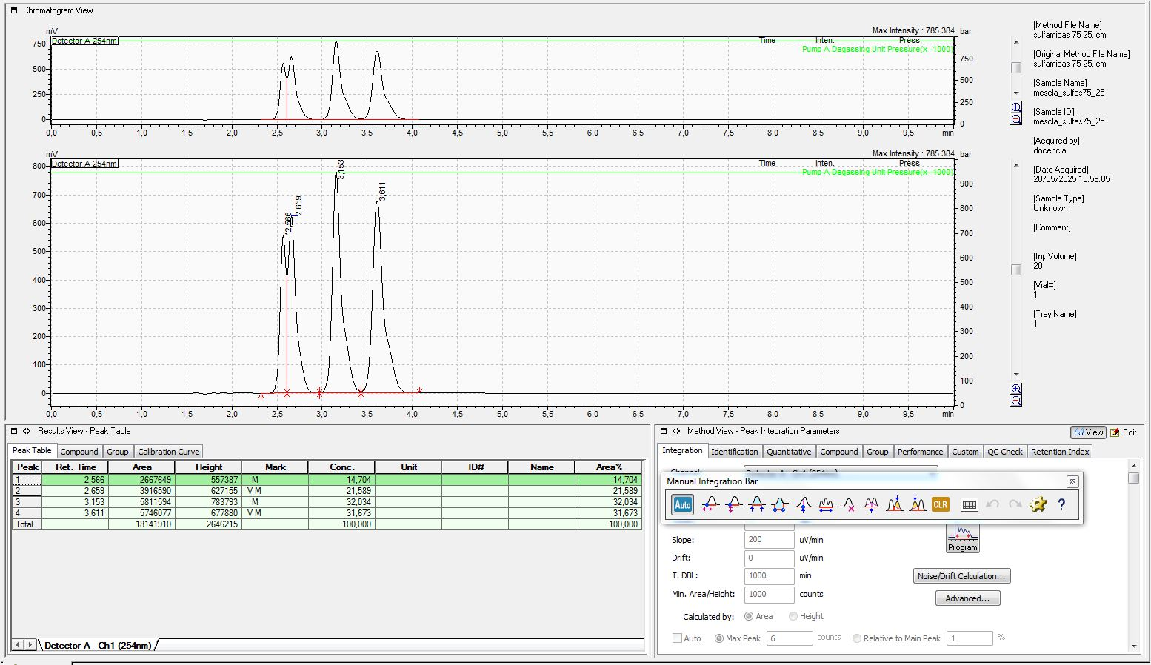
3.Adjunta un cromatograma de la mescla de les 4 sulfonamides eluïdes amb cadascuna de les fases mòbils. Identifica-les. Afegeix més requadres si és necessari:
 |  |  |  |  |  |  |  |  | RDZ

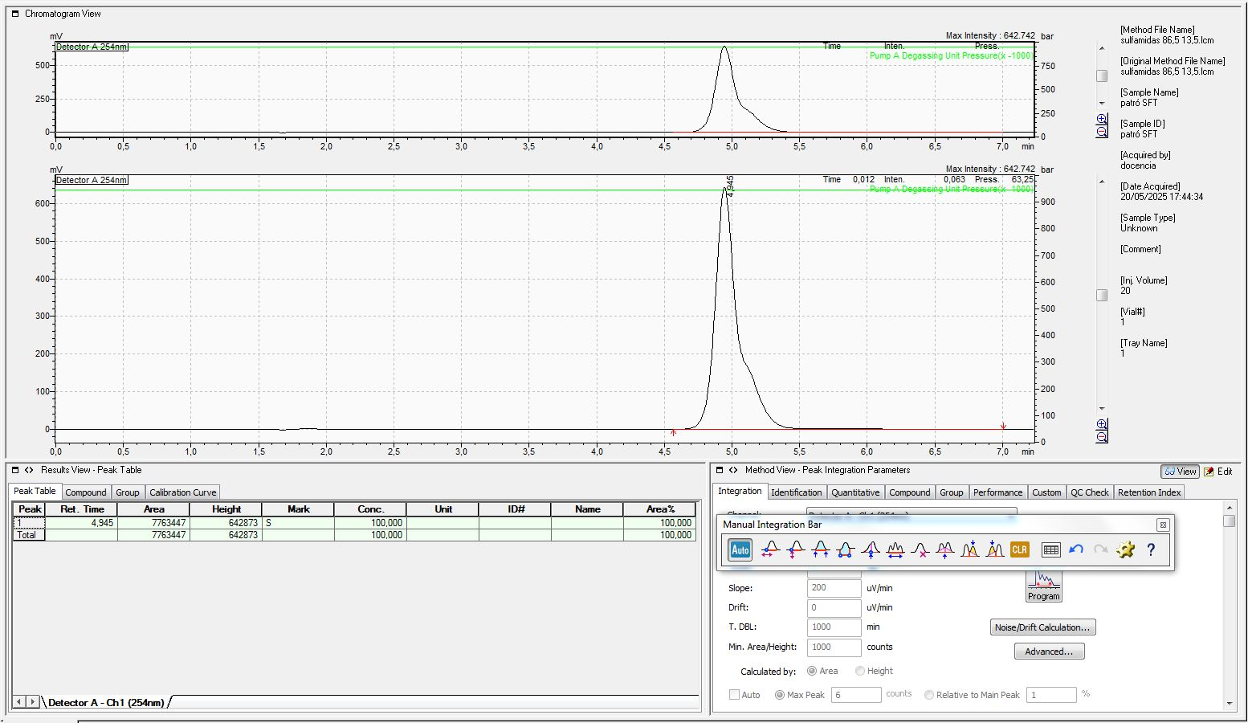
Segona proba amb
80/20 (aquosa/orgànica)
Només s'observen tres pics, però jutjant per les seves intensitats deduïm que el primer i el segón ara es troben solapats.
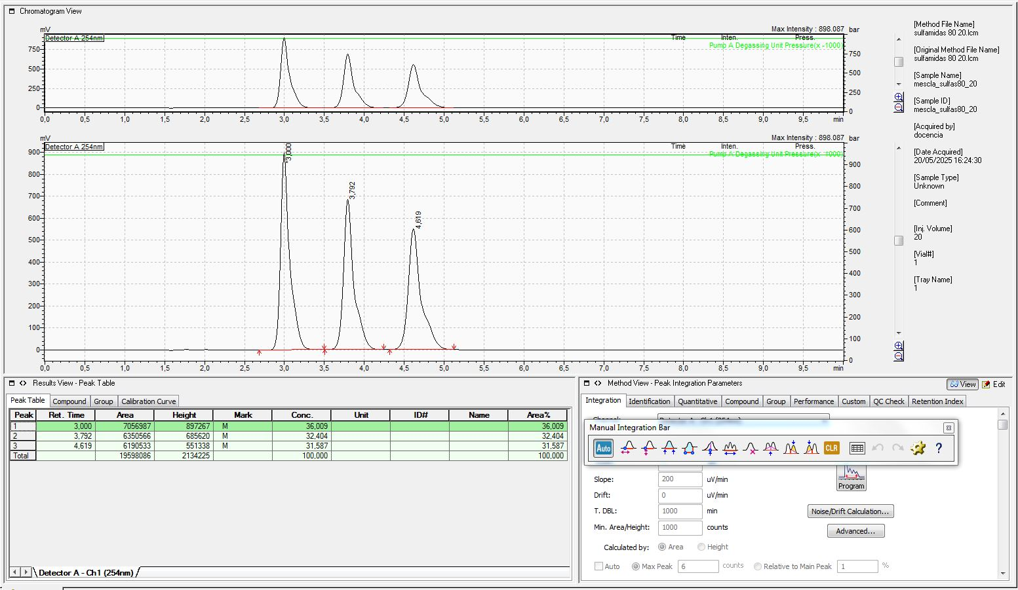
 |  |  |  |  |  |  |  |  | SFT

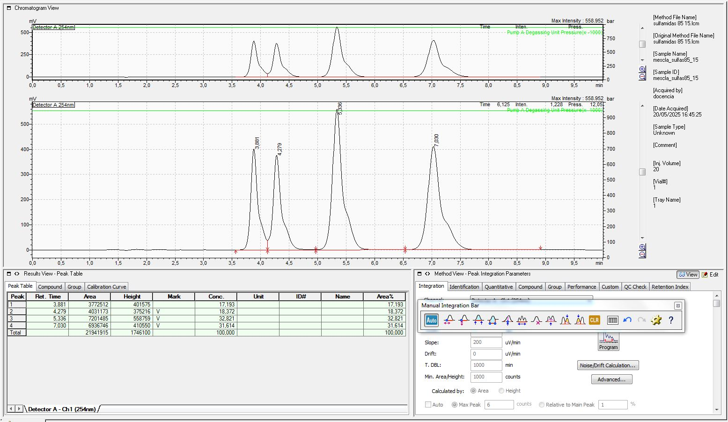
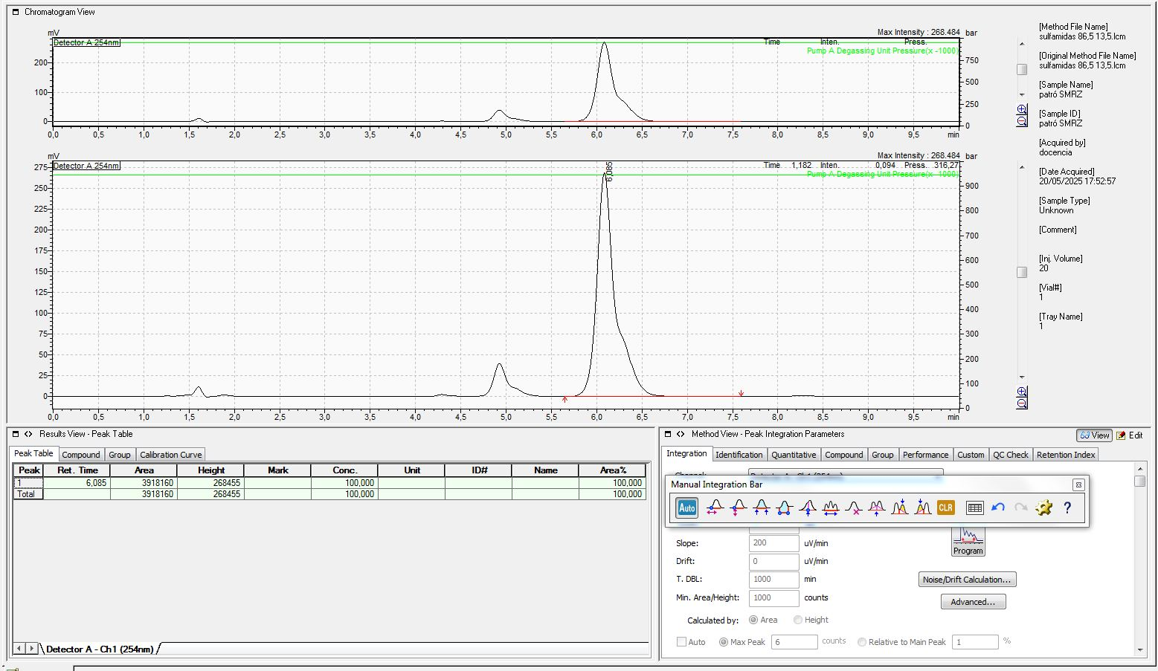
Terçera proba amb
85/15 (aquosa/orgànica).
 |  |  |  |  |  |  |  |  | SMRZ

Quarta proba amb
86,5/13,5 (aquosa/orgànica).
Escollim aquesta proporció ja que és la que brinda la millor separació en un temps d'elució raonable. Ja que disminuir encara més la proporció de fase aquosa faria que el temps d'elució superés els 10 minuts.
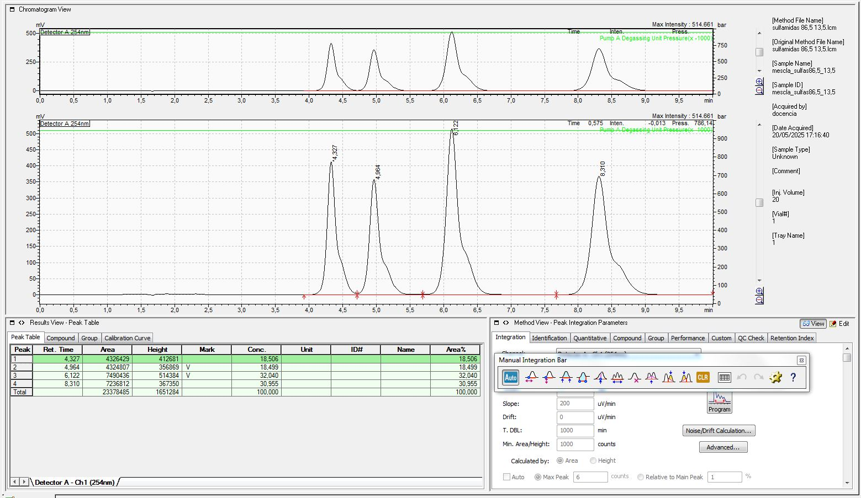
 |  |  |  |  | Pic al c. fnal | Sulfamida | t_elució 86,5/13,5 (min)
 |  |  |  |  | 1. | RDZ | 4.327
 |  |  |  |  | 2. | SFT | 4.954
 |  |  |  |  | 3. | SMRZ | 6.122
 |  |  |  |  | 4. | SMTZ | 8.31

Observem com, amb cada canvi de fase mòbil, hi ha un pic que romàn bastant estable mentres que la resta augmenten significativament el seu temps de retenció. Observem que en la columna líquida, els anàlits es troben en equilibri disolts a la base mòbil i al rebliment de la columna. D'aquesta manera, les amines són molt més sensibles a la presència de dissolució aquosa a la fase mòbil i contra més àcida encara més ja que s'hi poden disoldre en forma de NH+, que al protonar-se augmenta la solubilitat. Un cop determinades les condicions que permeten la separació, realitzem cromatogrames de les sulfamides per separat per determinar amb fidelitat a quina correspon cada pic del cromatograma, obtenint en ordre ascendent de temps d'elució: (la última la inferm com el compost que resta identificar seguint les indicacions del professorat).
3.a. Explica raonadament els canvis observats en canviar de fase mòbil.

L'ordre és conseqüència directa dels fets empíricament observats i per tant no existeix cap possible justificació millor més enllà del fet que s'han realitzat les cormatografies per a la identificació amb les mateixes condicions de fase mòbil que a l'últim cromatograma, és a dir un 86,5 % de Acetonitril i un 13,5 % d'àcid acètic a l'1% en aigua. A nivell químic però, si que podem recordar que els compostor més retingus són els més apolars ja que estem utilitzant una columna amb fase estacionaria apolar. De fet a més, observem que aleshores SMTZ i SMRZ són els compostos més apolars i, per tant, els que presenten un temps d'elució més llarg
3.b. Dóna una explicació raonada de l'ordre d'elució en la fase mòbil que hagis seleccionat per a l'anàlisi

4. Adjunta el cromatograma de la mostra, identifica les sulfonamides presents i comenta el resultat
Observem que les sulfamides presents a l'aliquota d'1mL de Gandisulfa són RDZ, SFT i SMTZ. Tot i així, la etiqueta indicava que aquest contenia sulfatiazol (SFT), sulfameracina (SMRZ) i sulfadiazina (SDZ). D'aquesta manera, podem concloure que l'etiquetatge del medicament és incorrecte i de fet en comptes de sulfamerazina el medicament conté sulfametazina. A la pràctica però, l'únic que podem afirmar és que la concentració de SMRZ és inferior a cert llindar.
L'absència d'aquest component no es pot deure al mal estat de conservació del medicament ja que de fet la SMTZ té un metil aromàtic que no està present a la SMRZ, així que no es pot atribuir la presencia de la primera a una descomposició de la segona. També per altra banda, es destaca la extranya forma dels pics de cadascuna de les sulfonamides, que semblen de fet dos d'altres.
Considerant únicament el mètode realitzat i com en química analítica no es pot extrapolar mesures, afirmem amb un 2,5% de risc que la concentració de SMRZ al medicament és inferior als 14 mg/mL (recordem que la distribució t-student assumida per la mostra és simètrica i, per tant, del 5 % de risc assumit al fer la regressió només la meitat es troba al costat positiu.
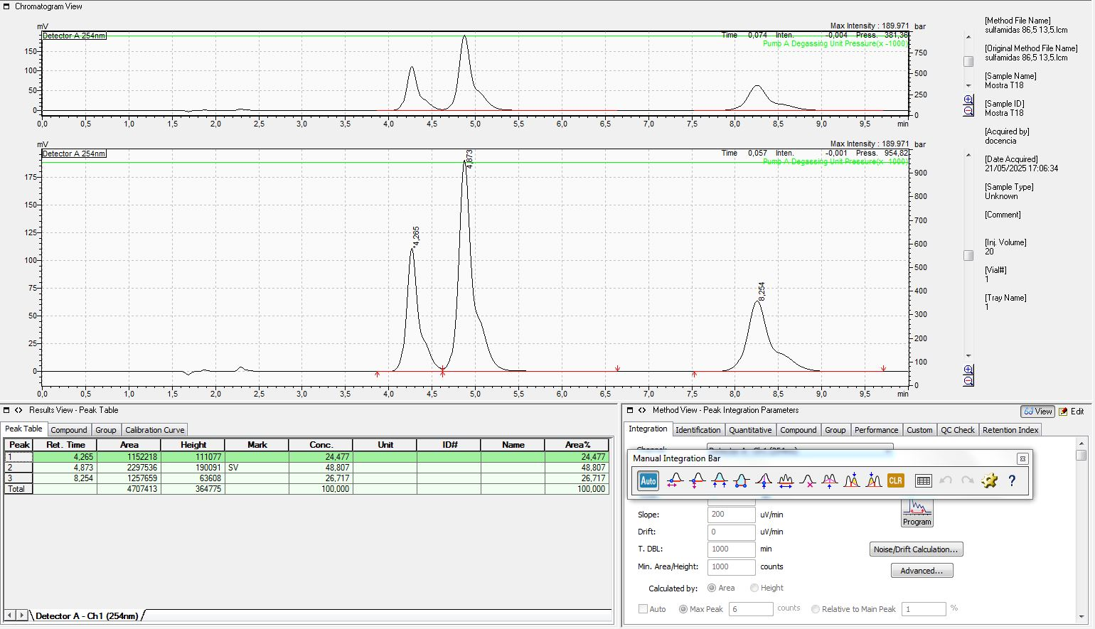

5. Omple les següents dades (pots utilitzar a partir de la columna F d'aquest full excel per fer els càlculs que necessitis per omplir els quadres):
Solucions patró sulfonamides (2000 ppm) |  |  | Llegir la explicació al final per entendre què vam fer exactament |  |  | Factor de dilució de la mostra analitzada:
 | Pes | Concentració real (ppm) | Diluïm en 100 mL |  |  | 2000
SFT | 0.2052 | 2052
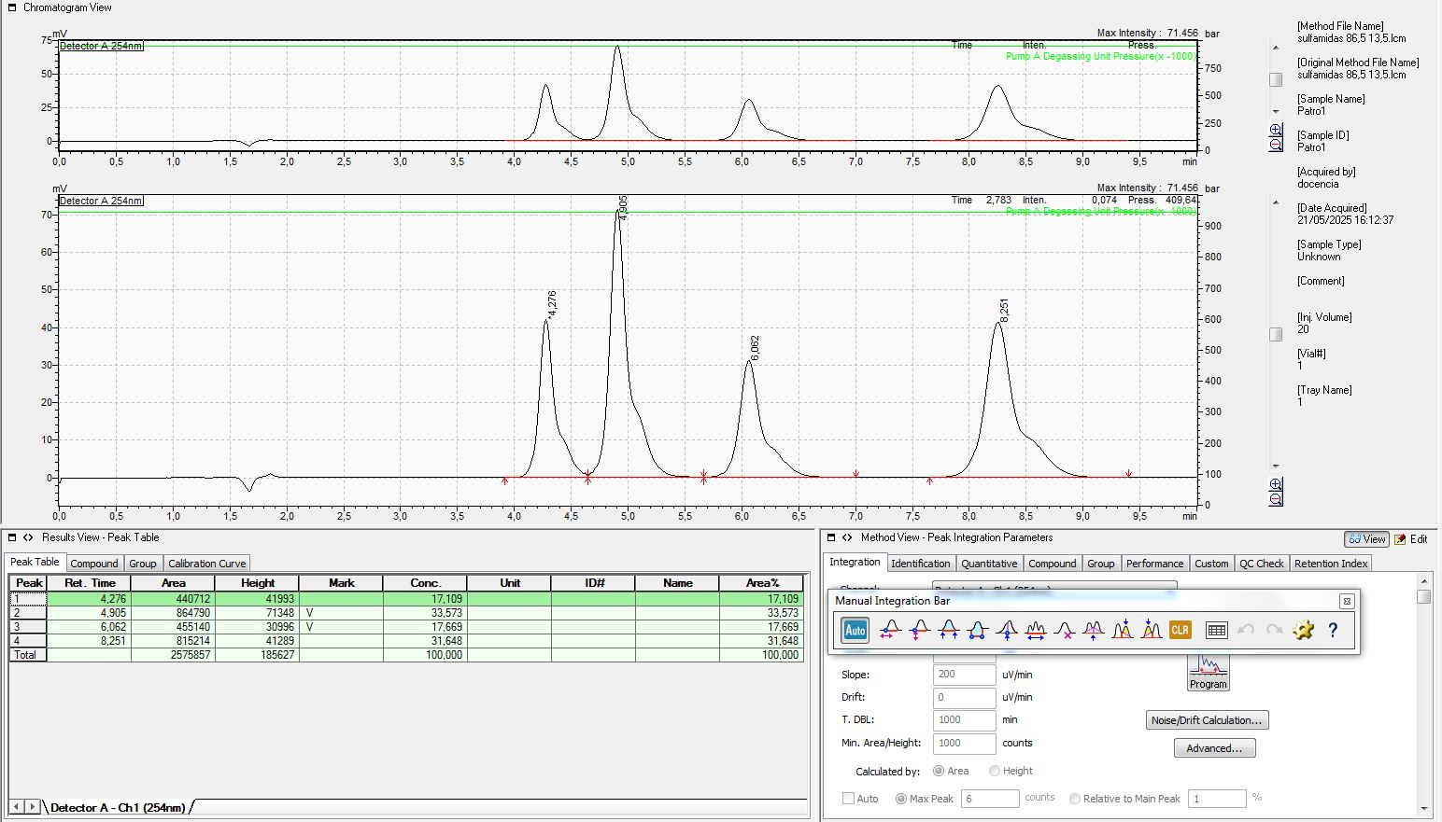
SMTZ | 0.2083 | 2083
SMRZ | 0.2016 | 2016
SDZ | 0.1956 | 1956 |  |  | En general considerem les regressions: y = m·x + n
 |  |  |  |  |  | Regresió lineal
Mare (ppm SFT) | ml estoc SFT | ml enràs | Àrea pic | Patró (ppm SFT) | m | 40678.567251 | -51206.4 | n
410.4 | 5 | 100 | 864790 | 20.52 | u_m | 3245.061699 | 220849.62062 | u_n
410.4 | 10 | 100 | 1723336 | 41.04 | r^2 | 0.98126633393 | 210571.85111 | se_y/x
410.4 | 15 | 100 | 2152781 | 61.56 | F | 157.13950444 | 3 | dof
410.4 | 20 | 100 | 3247690 | 82.08 | ss_reg | 6.9676449007E+12 | 1.3302151344E+11 | ss_res
410.4 | 25 | 100 | 4276234 | 102.6 | y_average | 2452966.2 | 7.1006664141E+12 | Sxx
 |  |  |  |  |  | t_tab | 3.1824463053

Corba Calibrat: | pendent | 40678.567251 |  | S0 | 5.6705513799
 | ord.origen | -51206.4 |  | n | 5
calibratge SFT
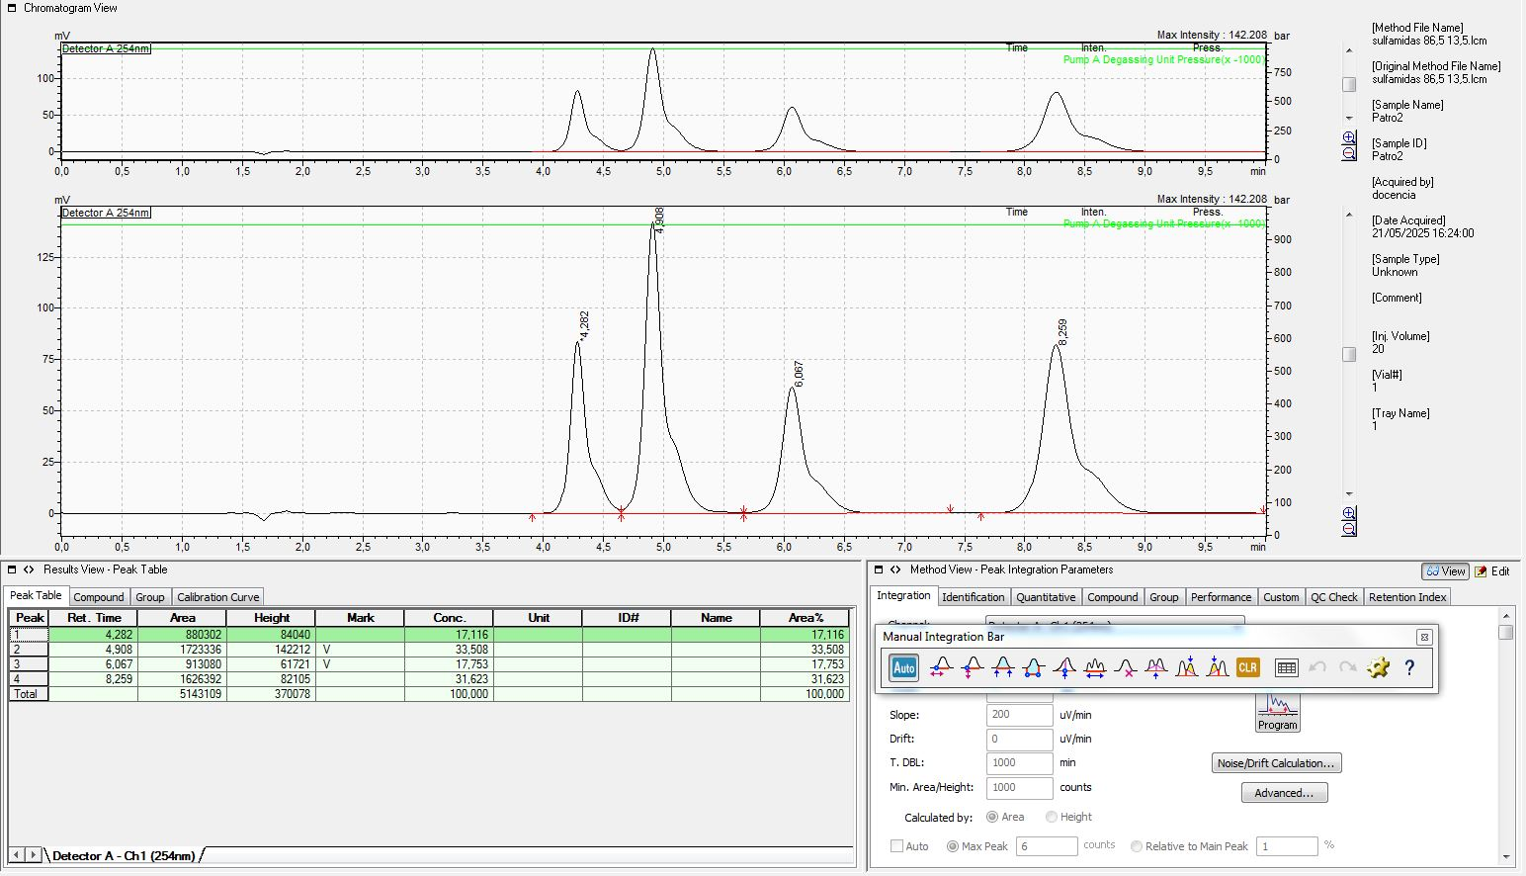

 | Àrea pic | conc.mostra (mg/mL) | error absolut màxim | interval de confiança
SFT Mostra | 2297536 | 115 | 36 | [79;151]
 |  |  |  |  |  | Regresió lineal
Mare (ppm SMTZ) | ml estoc SMTZ | ml enràs | Àrea pic | Patró (ppm SMTZ) | m | 38416.533845 | -44555.8 | n

416.6 | 5 | 100 | 815214 | 20.83 | u_m | 2252.4697743 | 155612.53744 | u_n
416.6 | 10 | 100 | 1626392 | 41.66 | r^2 | 0.9897918576 | 148370.73287 | se_y/x
416.6 | 15 | 100 | 2164312 | 62.49 | F | 290.88304766 | 3 | dof
416.6 | 20 | 100 | 3090114 | 83.32 | ss_reg | 6.4034628683E+12 | 66041623118 | ss_res
416.6 | 25 | 100 | 4084435 | 104.15 | y_average | 2356093.4 | 6.4695044914E+12 | Sxx
 |  |  |  |  |  | t_tab | 3.1824463053

Corba Calibrat: | pendent | 38416.533845 |  | S0 | 4.2307823813
 | ord.origen | -44555.8 |  | n | 5
Calibratge SMTZ



 | Àrea pic | conc.mostra (mg/mL) | error absolut màxim | interval de confiança
SMTZ Mostra | 1257659 | 68 | 27 | [41;92]
 |  |  |  |  |  | Regresió lineal
Mare (ppm SMRZ) | ml estoc SMRZ | ml enràs | Àrea pic | Patró (ppm SMRZ) | m | 45064.861111 | -31447.6 | n
201.6 | 5 | 100 | 455140 | 10.08 | u_m | 2522.9240431 | 84345.331649 | u_n
201.6 | 10 | 100 | 913080 | 20.16 | r^2 | 0.99068486698 | 80420.118305 | se_y/x
201.6 | 15 | 100 | 1238235 | 30.24 | F | 319.05659258 | 3 | dof
201.6 | 20 | 100 | 1734330 | 40.32 | ss_reg | 2.0634651481E+12 | 19402186284 | ss_res
201.6 | 25 | 100 | 2315784 | 50.4 | y_average | 1331313.8 | 2.0828673344E+12 | Sxx

 |  |  |  |  |  | t_tab | 3.1824463053

Corba Calibrat: | pendent | 45064.861111 |  | S0 | 1.9548673532
 | ord.origen | -31447.6 |  | n | 5
Calibratge SMRZ

 | Àrea pic | conc.mostra (mg/mL) | error absolut màxim | interval de confiança |  |  | límit superior a la concentració
SMRZ Mostra | 0 | 1 | 12 | [-11;13] |  |  | 14
 |  |  |  |  |  | Regresió lineal
Mare (ppm SDZ) | ml estoc SDZ | ml enràs | Àrea pic | Patró (ppm SDZ) | m | 43424.08998 | -1403.6 | n
195.6 | 5 | 100 | 440712 | 9.78 | u_m | 1876.9401202 | 60881.537978 | u_n
195.6 | 10 | 100 | 880302 | 19.56 | r^2 | 0.99442643208 | 58048.268838 | se_y/x
195.6 | 15 | 100 | 1211119 | 29.34 | F | 535.25485666 | 3 | dof
195.6 | 20 | 100 | 1653724 | 39.12 | ss_reg | 1.8035955759E+12 | 10108804545 | ss_res
195.6 | 25 | 100 | 2177439 | 48.9 | y_average | 1272659.2 | 1.8137043805E+12 | Sxx
 |  |  |  |  |  | t_tab | 3.1824463053

Corba Calibrat: | pendent | 43424.08998 |  | S0 | 1.4643644245
 | ord.origen | -1403.6 |  | n | 5
Calibratge SDZ

 | Àrea pic | conc.mostra (mg/mL) | error absolut màxim | interval de confiança
SDZ Mostra | 1152218 | 53.1 | 9.3 | [43;62,5]
 |  |  |  | 62.5
Exposem una mica a continuació el procés de preparació de les dissolucions patró, que vam decidir després de parlar amb el professorat del laboratori. Abans de començar a realitzar-les vam discutir amb els companys la manera òptima de fer-les per haver de pipetejar el mínim possible ja que sino es trigaria molt en dur a terme tot el procés i cada vegada que es pipeteja és una possibilitat d'un error humà més. D'aquesta manera, com es disposava de 4 dissolucions 2000 ppm, vam preparar una barreja amb 400 ppm de SFT i SMTZ i 200 ppm de SMRZ i SDZ. A continuació, vam dil·luir la barreja en matràsos de 100 mL pipetejant respectiament 5, 10, 15, 20 i 25 mL, obtenint les dissolucions amb les concentracions desitjades. D'aquesta manera, només va caldré embrutar 5 matràssos i pipetejar 9 vegades per dur a terme tot el procés, utilitzant les pipetes aforades de la mida exacta que es necessitava, minimitzant tamé així l'error experimental.
Seria molt interessant que aquest procés formés part de la pràctica o, alternativament, demanar als alumnes que discuteixin sobre com preparar les dissolucions. Encara que vam estar parlant durant 30 minuts, el fer-ho després així ens va permetre acabar la pràctica molt ràpid. Si en canvi haguessim pipetejat indivudualment cadascuna de les sulfes als matrassos per separat, hauriem hagut de preparar 4 dissolucions intermitjes, pipetejat un total de 25 vegades i enrassat 9 vegades. Observem també que hem decidit donar les incerteses amb dues xifres significatives, tal i com queda acceptat per la comunitat científica.
6. Conclusió, discussió resultats, comentaris..... (només si vols destacar alguna cosa)

